PR_14
14.- Un producto tiene a inicios del año un precio de $3,500 y a finales de éste su precio será de $4,375. Utilizando los conceptos de valor futuro, determinar el incremento en el precio

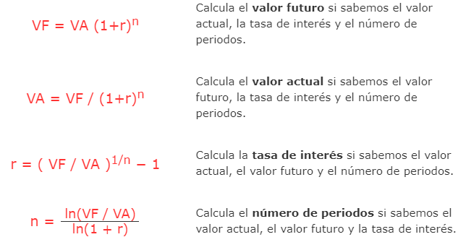

VP | precio inicio | $3,500.00
VF | precio final | $4,375.00
i |  | 25.00% | 0.25
t | 1 | año

 |  | 0.25

VP | precio inicio | $3,500.00
VF | precio final | $4,375.00
i |  | 4.56%
t | 5 | año

PR27
27.- ¿Cuál será la mensualidad a pagar si tomo prestado $2,000 por dos años al 10% anual, capitalizado mensualmente? Encuentre la tasa de interés efectiva.

vp | 2000
n | 24
tasa nominal | 0.100
tasa efectiva | 10.47%
tasa efectiva mensual | 0.87%
pagos | -$92.726

PR28
28.- ¿Cuánto tengo que depositar hoy para poder retirar $2,000 al principio de cada uno de los próximos 3 años? La tasa de interés es 8.2% anual.

1 | 2 | 3
2000 | 2000 | 2000

PR29
29.- Tengo $2,000 depositados en estos momentos y mi meta es tener ahorrado $5,000 en el año 6. ¿Cuánto tendría que depositar mensualmente para lograr mi meta? La tasa de interés es 4% anual, capitalizada mensualmente.

30.2 | A mensual

PR_30
Valor Futuro de una Anualidades Vencidas

tasa | 4.93% |  |  |  |  |  |  | tasa | 4.93%

1 | 2 | 3 | 4 | 5 | 6 | 7 |  | $6,500.00 | = | 800
$800.00 | $800.00 | $800.00 | $800.00 | $800.00 | $800.00 | $800.00 |  |  |  | 0.4006653499
 |  |  |  |  |  | $6,500.00 |  |  |  | 8.1249999523
$1,067.87 | $1,017.69 | $969.86 | $924.28 | $880.85 | $839.45 | $800.00 |  | $0.00 |  | $6,500.00
 |  |  |  |  |  | $6,500.00 | $0.00

 |  |  |  |  |  |  |  | vf | $6,500.00
 |  |  |  |  |  |  |  | n | 7
 |  |  |  |  |  |  |  | A | -$800.00
 |  |  |  |  |  |  |  | r | 4.93%

